Eider Melendez
FOTO | 

DATOS DEL TRABAJADOR
NOMBRE | Eider Melendez Gomez
CEDULA | 1019099601
CARGO | Lider de Mantenimiento
PERFIL | Lider de Mantenimiento

Gualberto Albor
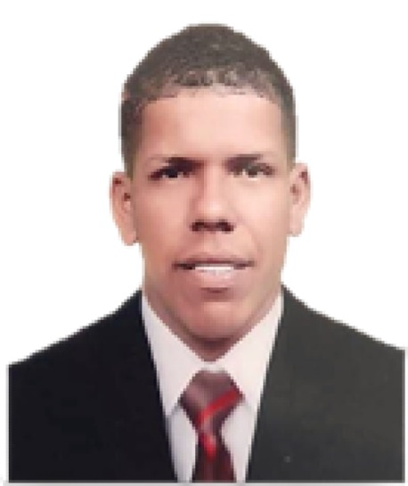 FOTO

DATOS DEL TRABAJADOR
NOMBRE | Gualberto Albor Conrrado
CEDULA | 1045235120
CARGO | Operador de Maquinaria
PERFIL | Operador Nivel 2

Ismendy Ruiz
FOTO | 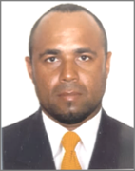

DATOS DEL TRABAJADOR
NOMBRE | Ismendy Ruiz Ortiz
CEDULA | 8604171
CARGO | Operador de Maquinaria
PERFIL | Opreador Nivel 1

Julian de La Ossa
FOTO | 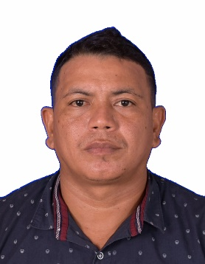

DATOS DEL TRABAJADOR
NOMBRE | Jose Julian de la Ossa
CEDULA | 1063277243
CARGO | Operador de Maquinaria
PERFIL | Opreador Nivel 1

Luis Ruiz
FOTO | 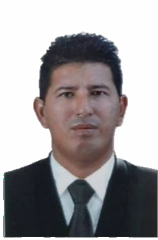

DATOS DEL TRABAJADOR
NOMBRE | Luis Humberto Ruiz de la Cruz
CEDULA | 3738908
CARGO | Operador de Maquinaria
PERFIL | Operador Nivel 1

Gustavo Barrios
FOTO | 

DATOS DEL TRABAJADOR
NOMBRE | Gustavo Barrios
CEDULA | 1047438805
CARGO | Inspector HSEQ
PERFIL | Supervisor HSEQ

Daniela Camacho
FOTO | 

DATOS DEL TRABAJADOR
NOMBRE | Daniela Camacho Buitrago
CEDULA | 1019099601
CARGO | Coordinadora HSEQ
PERFIL | Coordinadora HSEQ

Alexander Ramirez
FOTO | 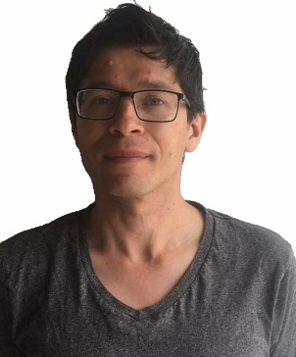

DATOS DEL TRABAJADOR
NOMBRE | Alexander Ramirez Rodriguez
CEDULA | 5820371
CARGO | Auxiliar Administrativo
PERFIL | Auxiliar Administrativo

Wilfredo Ramirez
FOTO | 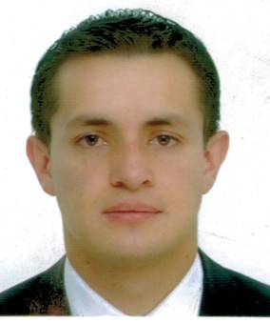

DATOS DEL TRABAJADOR
NOMBRE | Wilfredo Ramirez Rodriguez
CEDULA | 80110706
CARGO | Gerente
PERFIL | Superadministrador

